Kien-Truc-Database
1. TABLE SPACE

1.1 Khái niệm: |  | -Tablespace là một khái niệm dùng để chỉ nơi lưu trữ các đối tượng database, data file( tables ,index)
 |  | - Tablespace có thể được mở rộng và đặt tại nhiều vùng (partition or volume ) khác nhau ,giúp ích cho việc tùy chỉnh performance cho hệ thống
 |  |  | ( VD : index có thể đặt ở các ổ đĩa SSD có tốc độ truy xuất cao )
 |  | - Đối với PostgreSQL tablespace là những folder được đặt bên trong thư mục data
 |  | - Khi cài đặt PostgreSQL ,ở lần khởi tạo data (initdb) đầu tiên của hệ thống ,sẽ có 2 tablespace mặc định được tạo ra ,đó là : pg_global và pg_default
 |  | - Mặc định ,khi tạo database hay table ,nếu không chỉ định tablespace ,mặc định table hoặc database được tạo ra sẽ chứa trong tablespace mặc định của hệ thống (tablespace có tên pg_default)
1.2 Thao tác với tablespace:
 |  | - Có thể sử dụng lệnh CREATE TABLESPACE để tạo ra tablespace bên cạnh tablespace mặc định của PostgreSQL
 |  |  | CREATE TABLESPACE <tên tablespace> LOCATION '<đường dẫn tới thư mục chứa tablespace>';
 |  |  |  | <đường dẫn tới thư mục chứa tablespace> : là thư mục mà user PostgreSQL được cấp quyền . Khi tablespace được tạo ra ,tất cả các data file được tạo ra sẽ được đặt trong folder này
 |  |  |  | *Chú ý : thư mục chứa tablespace phải được tạo trước khi thực hiện lệnh CREATE TABLESPACE
 |  | - Khi tạo table ,database ,index có thể chỉ định ra tablespace chứa các đối tượng database đó bằng lệnh
 |  |  | VD : CREATE TABLE foo(i int) TABLESPACE space1;
 |  | - Cũng có thể set tablespace mặc định trước khi thực hiện tạo các đối tượng database :
 |  |  | SET default_tablespace = <tên tablespace>;
 |  | - Các thông tin về tablespace được quản lý trong view pg_tablespace

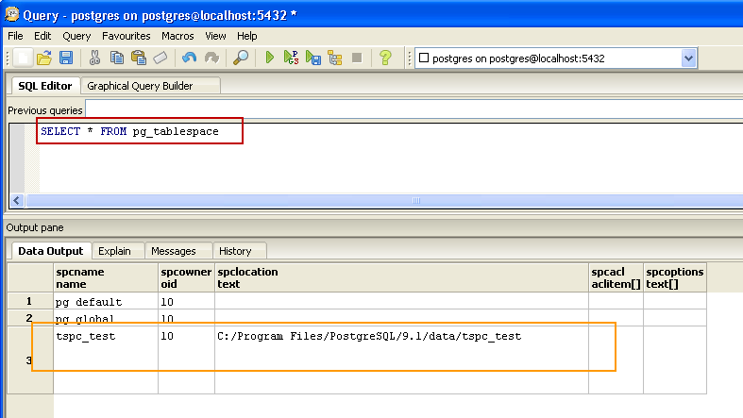

 |  | - Khi thực hiện tạo ra các temporary database object hoặc phải thực hiện tác vụ như nặng như sort trên một lượng data lớn thì cần sử dụng tới temporary tablespace, đây là một hoặc nhiều tablespace lưu trữ những database object tạm thời
 |  |  | Các temporary tablespace này được thiết lập trong file cấu hình postgresql.conf với tham số temp_tablespaces ,giá trị thiết lập thường là một danh sách các temporary tablespace

 |  | - Để xóa bỏ tablespace ,sử dụng lệnh
 |  |  |  | DROP TABLESPACE <tên tablespace>
 |  |  | *Chú ý : tất cả các database object được chứa trong tablespace phải được remove trước khi thực hiện remove tablespace đó

 | (Các thông tin tham khảo thêm tại đây)

2. DATABASE

 | 2.1. Data File Layout
 |  | Khái quát :
 |  | - Tất cả các data file của Postgresql được chứa trong thư mục PGDATA (/pgsql/data trên Linux hoặc PostgreSQL/<version>/data trên Windows)
 |  | - Trong PGDATA chứa các thư mục về tablespace(chứa database object ), log ,WAL log,các file cấu hình hệ thống …vv ,chi tiết được liệt kê như bảng dưới

 |  |  | File/folder |  | Mô tả
 |  |  | PG_VERSION |  | File chứa thông tin version của PostgreSQL server đang sử dụng
 |  |  | base |  | Folder chứa các database object
 |  |  | global |  | Folder chứa các table lưu thông tin hệ thống vd : pg_database lưu thông tin các database hiện có trên server
 |  |  | pg_xlog |  | Folder chứa các file WAL log ,phục vụ cho tác vụ recovery của hệ thống
 |  |  | postmaster.opts |  | File lưu thông tin về các tùy chọn khi start của process được start gần nhất
 |  |  | postmaster.pid |  | File lưu thông tin về process id của postmaster và segment id của memory mà process sử dụng

 |  |  | *postmaster là process chịu trách nhiệm quản lý mọi tương tác kết nối từ client tới server PostgreSQL

 |  | - Các table ,index được lưu trữ dưới dạng các file riêng rẽ nhau,được đánh số (các số này gọi là OID hoặc filenode number,) , khi một table hoặc index có dung lượng lớn ,nó được chia ra thành các file khác
 |  | nhau ,giới hạn mỗi file là 1G. Các file của cùng 1 table được đánh kí hiện có dạng filenode.1 ,filenode.2 …
 |  |  |  | VD : Table tbl_test với dụng lượng 2G có OID là 1674 sẽ được chia thành 1674.1 ,1674.2 ,dung lượng mỗi file tương ứng là 1G)

 |  | - Khi 1 table có một trường phải lưu trữ 1 lượng data lớn,nó sẽ được lưu trữ theo 1 cấu trúc khác ,nó được gọi là TOAST table

 |  | * Kí thuật lưu trữ vượt giới hạn - TOAST (The Oversized-Attribute Storage Technique)
 |  |  | + Đây là một kĩ thuật giúp cho việc lưu trữ data trên những column có kiểu dữ liệu với độ lớn cao ( vd kiểu byte-a)
 |  |  | + Trong PostgreSQL ,data của các rows (tuples) chỉ được lưu trữ ở một giới hạn nhất định theo kích thước của 1 page ( thường là 8 KB ) và không cho phép mở rộng ra nhiều page,vì vậy để lưu
 |  |  | trữ một lượng data với kích thước lớn vượt quá kích thước page là điều không thể .Kỹ thuật TOAST được sử dụng như một giải pháp để giải quyết vấn đề đó.Lượng dữ liệu vượt quá kích thước giới
 |  |  | hạn kia sẽ được lưu trữ trong một bảng riêng được chỉ định ,gọi là TOAST table.
 |  |  | + Những table cần phải sử dụng kĩ thuật lưu trữ TOAST được chỉ định liên kết với 1 TOAST table ,các thông tin này được thống kê trong view pg_class ( view này chỉ ra 1 table sẽ có oid của
 |  |  | 1 TOAST-table tương ứng nếu có)
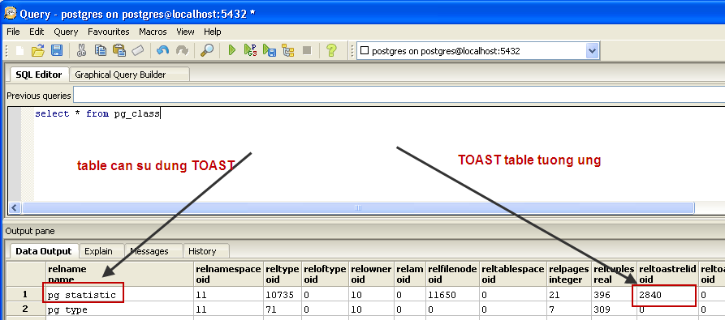

 |  | (Các thông tin tham khảo thêm tại đây) |  |  |  | (TOAST Table)

 | 2.2. Version của databse và các extension

 |  | Sử dụng câu query dưới đây để lấy thông tin version của DBMS đang dùng:
 |  |  | SELECT 'Database Version' as name, version() AS version
 |  |  | UNION
 |  |  | SELECT name, version from pg_available_extension_versions

 | 2.3. Database status

 |  | Sử dụng câu query dưới đây để lấy các thông tin về trạng thái của database:

 |  |  | SELECT d.datname as "Name",
 |  |  | pg_catalog.pg_get_userbyid(d.datdba) as "Owner",
 |  |  | pg_catalog.pg_encoding_to_char(d.encoding) as "Encoding",
 |  |  | d.datcollate as "Collation",
 |  |  | d.datctype as "Ctype",
 |  |  | pg_catalog.array_to_string(d.datacl, E'\n') AS "Access privileges"
 |  |  | FROM pg_catalog.pg_database d
 |  |  | WHERE datallowconn and not datistemplate
 |  |  | ORDER BY 1;

 |  | Tên hạng mục |  | Type | Ý nghĩa
 |  | Name |  | STRING | Tên của database
 |  | Owner |  | STRING | Tên của owner của database
 |  | Encoding |  | STRING | Name encoding for this database
 |  | Collation |  | STRING | LC_COLLATE for this database
 |  | Ctype |  | STRING | LC_CTYPE for this database
 |  | Access privileges |  | STRING | Quyền truy cập

 | 2.4. Thông tin database
 |  | - Các thông tin về database được PostgreSQL lưu trong các view pg_database và pg_stat_database
 |  | - Data có thể lấy được:

 |  |  | Name |  | Description
 |  |  | database_name |  | Tên của database
 |  |  | database_size |  | Size của database
 |  |  | num_of_current_connections |  | Số connection hiện tại tới database
 |  |  | num_of_commited |  | Số Transaction đã được commit thành công của database
 |  |  | num_of_rollback |  | Số transaction đã bị rollback của database
 |  |  | num_of_block_read |  | Số block read của database
 |  |  | num_of_buffer_hit |  | Số block hit của database
 |  |  | num_of_returned_row |  | Tổng số row được return bởi các query
 |  |  | num_of_inserted_row |  | Tổng số dòng được insert bởi các query
 |  |  | num_of_updated_row |  | Tổng Số dòng được update bởi các query
 |  |  | num_of_deleted_row |  | Tổng Số dòng bị deleted bởi các query
 |  |  | num_of_calceled_query |  | Tổng số query bị hủy do xung đột với quá trình recovery trong database
 |  |  | time_stats_reset |  | Thời điểm cuối cùng mà các thông số thống kê này bị reset

 |  | - Sử dụng query dưới đây, ứng với PostgreSQL version >= 8.3:
 |  |  | SELECT
 |  |  |  | psd.datname AS database_name,
 |  |  |  | pg_database_size(psd.datname) AS database_size,
 |  |  |  | psd.numbackends AS num_of_current_connections,
 |  |  |  | psd.xact_commit AS num_of_commited,
 |  |  |  | psd.xact_rollback AS num_of_rollback,
 |  |  |  | psd.blks_read AS num_of_block_read,
 |  |  |  | psd.blks_hit AS num_of_buffer_hit,
 |  |  |  | psd.tup_returned AS num_of_returned_row,
 |  |  |  | psd.tup_inserted AS num_of_inserted_row,
 |  |  |  | psd.tup_updated AS num_of_updated_row,
 |  |  |  | psd.tup_deleted AS num_of_deleted_row,
 |  |  |  | psd.conflicts AS num_of_calceled_query,
 |  |  |  | psd.stats_reset AS time_stats_reset
 |  |  | FROM pg_stat_database psd ,pg_database pd
 |  |  | WHERE psd.datid = pd.oid AND pd.datistemplate = false

 |  | - Đối với PostgreSQL version < 8.3 thì không lấy được các thông tin về tup_returned ,tup_inserted,tup_updated,tup_deleted,conflicts,stats_reset:
 |  |  | SELECT
 |  |  |  | psd.datname AS database_name,
 |  |  |  | pg_database_size(psd.datname) AS database_size,
 |  |  |  | psd.numbackends AS num_of_current_connections,
 |  |  |  | psd.xact_commit AS num_of_commited,
 |  |  |  | psd.xact_rollback AS num_of_rollback,
 |  |  |  | psd.blks_read AS num_of_block_read,
 |  |  |  | psd.blks_hit AS num_of_buffer_hit
 |  |  | FROM pg_stat_database psd,pg_database pd
 |  |  | WHERE psd.datid = pd.oid AND pd.datistemplate = false

3. TABLE

 | 3.1. Sự phân mảnh của table

 |  | a. Khái niệm

 |  |  | Table bị phân mảnh là do các row của nó bị delete hoặc update, nhưng nó vẫn chiếm bộ nhớ của database do chưa được giải phóng

 |  | b.Phạm vi ảnh hưởng
 |  |  | - Nếu table bị phân mảnh nhiều ,sẽ lãng phí bộ nhớ và khiến việc ghi data mới lên disk không được tuần tự ,từ đó dẫn tới việc truy xuất sẽ tốn chi phí hơn
 |  |  | - PostgreSQL cung cấp chức năng gọi là AUTO VACCUUM để tự động thực hiện việc giải phóng những phần bị phân mảnh này
 |  | b. Phương pháp lấy thông tin

 |  |  | - Nếu version PostgreSQL lơn hơn 8.3, ta có thể sử dụng view pg_stat_user_table để truy vấn các thông tin liên quan đến sự phân mảnh của các table.
 |  |  | Tuy nhiên, với các bản postgres có version thấp hơn sẽ không theo dõi được các thông tin này do chưa có 2 column n_dead_tup và n_live_tup

 |  |  | - Một cách khác để lấy được các thông tin này, dùng được cho mọi version PostgreSQL là sử dung module pgstattuple
 |  |  | Format data của pgstattuple: http://www.postgresql.org/docs/9.1/static/pgstattuple.html
 |  |  | => Cách thức thực hiện:
 |  |  |  | + Cài đặt module pgstattuple:
 |  |  |  |  | CREATE EXTENSION pgstattuple;

 |  |  |  | + Tạo table chứa data có các trường tương ứng với pgstattuple, sau đó insert data từ pgstattuple vào table đó.

 |  |  |  | + Truy vấn table vừa tạo để lấy thông tin cần thiết:

 |  |  |  | Name | Description
 |  |  |  | schema_name | Tên của schema
 |  |  |  | table_name | Tên table giám sát
 |  |  |  | table_size | Kích thước của table
 |  |  |  | tuple_count | Tổng số row còn hoạt động
 |  |  |  | tuple_len | Tổng kích thước của các row còn hoạt động
 |  |  |  | tuple_percent | Tỉ lệ các row còn hoạt động
 |  |  |  | dead_tuple_count | Tổng số các row đã chết
 |  |  |  | dead_tuple_percent | Tỉ lệ các row đã chết
 |  |  |  | free_space | Tổng số space còn trống
 |  |  |  | free_percent | Tỉ lệ space còn trống

 | 3.2. Access table

 |  | a. Việc người dùng thực hiện bất kỳ thao tác (access) nào trên table sẽ được PostgreSQL tự động thống kê và lưu vào view pg_stat_all_tables
 |  |  | => Có thể kiểm soát được những sự thay đổi của table tương ứng với các tác động của người dùng

 |  | b. Cấu trúc của view pg_stat_all_tables:

 |  |  | Column | Type | Description
 |  |  | relid | oid | OID của table
 |  |  | schemaname | name | Tên schema chứa table
 |  |  | relname | name | Tên của table
 |  |  | seq_scan | bigint | Số lượt sequential scan
 |  |  | seq_tup_read | bigint | Số row được đọc bằng sequential scan
 |  |  | idx_scan | bigint | Số lượt index scan
 |  |  | idx_tup_fetch | bigint | Số row được fetch bằng indexs scang
 |  |  | n_tup_ins | bigint | Số row được insert
 |  |  | n_tup_upd | bigint | Số row được update
 |  |  | n_tup_del | bigint | Số row bị delete
 |  |  | n_tup_hot_upd | bigint | Số row HOT update
 |  |  | n_live_tup | bigint | Số row vẫn đang được sử dụng (live)
 |  |  | n_dead_tup | bigint | Số row không được sử dụng nhưng vẫn chiếm bộ nhớ (dead)
 |  |  | last_vacuum | timestamp with time zone | Thời điểm thực hiện vacuum lần cuối cùng
 |  |  | last_autovacuum | timestamp with time zone | Thời điểm thực hiện autovacuum lần cuối cùng
 |  |  | last_analyze | timestamp with time zone | Thời điểm thực hiện analyze lần cuối cùng
 |  |  | last_autoanalyze | timestamp with time zone | Thời điểm thực hiện autoanalyze lần cuối cùng
 |  |  | vacuum_count | bigint | Số lần thực hiện vacuum
 |  |  | autovacuum_count | bigint | Số lần hệ thống thực hiện autovacuum
 |  |  | analyze_count | bigint | Số lần thực hiện analyze
 |  |  | autoanalyze_count | bigint | Số lần hệ thống thực hiện autoanalyze
 |  |  | (*) Chú ý: tên các trường trong view pg_stat_all_tables có thể có 1 chút thay đổi tùy vào các version PostgreSQL sử dụng
 |  |  | => Có thể xem chi tiết tại:
 |  |  |  | http://www.postgresql.org/docs/9.2/static/monitoring-stats.html#PG-STAT-ALL-TABLES-VIEW

 |  | c. Một số khái niệm liên quan.

 |  |  | - Sequential scan: cách duyệt tuần tự tất cả các row của table

 |  |  | - Index scan: duyệt các column được đánh index

 |  |  | - Việc thực hiện nhiều thao tác trên table sẽ làm cho nó có nhiều dead tuples ( bộ nhớ chết ). Ví dụ: việc update 1 row, tương ứng sẽ là thêm 1 rows mới và xóa row cũ đi. Vì vậy,
 |  |  | row bị xóa không còn data nữa nhưng vẫn chiếm bộ nhớ ( bộ nhớ không được sử dụng ) => dẫn đến tình tràng phân mảnh table
 |  |  | => Có 2 cách để thu hồi lại bộ nhớ chết này:
 |  |  |  | + Chạy command VACUUM bằng tay => tăng giá trị cho trường vacuum_count, set thời điểm vào trường last_vacuum
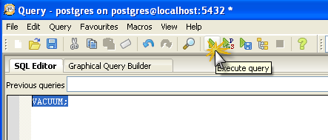

 |  |  |  | + Config để PostgreSQL tự động thực hiện vacuum trong postgresql.conf
 |  |  |  |  | Đối với Postgres version >= 8.2
 |  |  |  |  | autovacuum = on
 |  |  |  |  | track_counts = on
 |  |  |  |  | Đối với Postgres version < 8.2
 |  |  |  |  | autovacuum = on
 |  |  |  |  | stats_start_collector = on
 |  |  |  |  | stats_row_level = on

 |  |  |  |  | autovacuum_max_workers = 3: số lượng tối đa các quá trình autovacuum có thể chạy cùng lúc ( default = 3 )
 |  |  |  |  | autovacuum_naptime = … : thời gian giữa các lần chạy autovacuum
 |  |  |  |  | autovacuum_vacuum_threshold = 50 : số row nhỏ nhất có thể update hoặc delete trước khi thực hiện vacuum
 |  |  |  |  | autovacuum_analyze_threshold = 50: số row nhỏ nhất có thể update hoặc delete trước khi thực hiện analyze
 |  |  |  |  | autovacuum_vacuum_scale_factor = 20ms: giá trị trễ default của autovacuum ( milliseconds )
 |  |  |  | => Chúng ta sẽ biết được số lần PostgreSQL tự động thực hiện vacuum và thời điểm thực thi lần cuối cùng

 |  |  | - Analyze: là việc thực hiện thống kê của PostgreSQL

 | 3.3. Fill table

 |  | a. Khái niệm:
 |  |  | - Trong PostgreSQL, khi create 1 table ta có thể set cho nó 1 tham số lưu trữ ( Storage Parameters ) gọi là FILLFACTOR, định nghĩa tỉ lệ fill cho table
 |  |  | VD: CREATE TABLE tbl_test ( i int ) WITH ( fillfactor = 50 );

 |  |  | - Giá trị này là giá trị phần trăm, được set trong khoảng từ 10 đến 100, default là 100%.
 |  | b.Phạm vi ảnh hưởng
 |  |  | - FILLFACTOR cho phép giới hạn table dành cho insert, phần còn lại cho xử lý update => Nếu bảng cần xử lý update nhiều hơn insert thì cần thiết định fillfactor nhỏ và ngược lại.
 |  | c. Phương pháp lấy thông tin
 |  |  | Để biết thông tin tỉ lệ fill của các table chúng ta có thể select view pg_class, trường reloptions. Hoặc có thể dùng chạy query dưới đây để lấy được thông tin chi tiết hơn:
 |  |  | select
 |  |  |  | schemaname,
 |  |  |  | pt.relname as tablename,
 |  |  |  | pc.reloptions,
 |  |  |  | n_tup_ins as NumOfInsertedRecords,
 |  |  |  | n_tup_upd as NumOfUpdatedRecords,
 |  |  |  | case n_tup_ins
 |  |  |  |  | when 0 then 0
 |  |  |  |  | else n_tup_upd/n_tup_ins
 |  |  |  | end as UpdatePerInsert
 |  |  | from pg_stat_user_tables pt, pg_class pc
 |  |  | where pt.relname = pc.relname;

 |  |  | *** Trong đó:
 |  |  |  | - schemaname: tên schema
 |  |  |  | - tablename: tên table
 |  |  |  | - fillfactor: được cắt ra từ giá trị reloptions (dạng: {fillfactor=50} => lấy được giá trị của fillfactor là 50)
 |  |  |  | - NumOfInsertedRecords: số record đã insert
 |  |  |  | - NumOfUpdatedRecords: số record đã update
 |  |  |  | - UpdatePerInsert: tỉ lệ update / insert

 | 3.4. Kích thước của table

 |  | - PostgreSQL quản lý các table dưới dạng các file, default đặt ở folder data trong thư mục cài đặt.

 |  | - Việc kiểm tra kích thước của các table có thể được thực hiện dễ dàng bằng 2 cách:

 |  |  | + Kiểm tra kích thước file tương ứng trên hệ thống ( trong thư mục data )

 |  |  | + Truy vấn trực tiếp từ các table pg_class, pg_namespace và pg_tablespace để lấy thông tin liên quan đến các table:
 |  |  |  | _ Tên của table
 |  |  |  | _ Name space
 |  |  |  | _ Tên của tablespace chứa table tương ứng
 |  |  |  | _ Kích thước của table
 |  |  |  | _ Số row của table

 |  |  |  | SELECT t.relname, s.nspname AS namespace, COALESCE(tbs.spcname, 'NOT TABLESPACE') AS tablespace_name, (t.relpages * 8192/1024) as size, t.reltuples as num_row FROM pg_class AS t JOIN pg_namespace AS s ON (s.oid = t.relnamespace) LEFT OUTER JOIN pg_tablespace AS tbs ON (tbs.oid = t.reltablespace) WHERE t.relkind = 'r' ORDER BY size DESC

4. THÔNG TIN THÔNG KÊ CHUNG CỦA HỆ THỐNG - pg_control
 | Khái quát :
 | - Các thông tin chung về hệ thống đang hoạt động được lưu trong file pg_control (đặt trong data/global)
 | - Các thông tin bao gồm : |  |  | + thông tin về check-point (checkpoint location ,lastest checkpoint ..)
 |  |  |  | + thông tin về các thiết lập ,cài đặt hệ thống : Giới hạn số connection ,Giới hạn số transaction , block size vv
 |  |  |  | *Các thông tin cài đặt được thiết lập trong /data/postgresql.conf
 | - Bằng cách sử dụng lệnh : pg_controldata "<PGDATA>" (PGDATA: đường dẫn đến thư mục data trong folder cài đặt ) ,lệnh được thực hiện trong môi trường MS-DOS ,có thể lấy ra được các thông tin đó
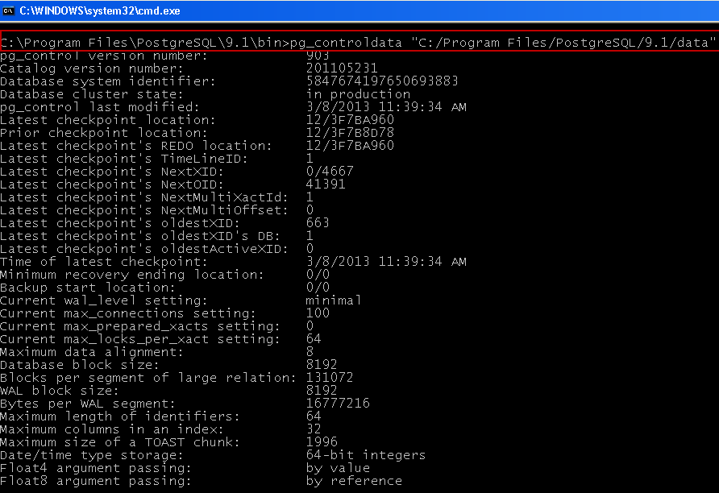

 | Phạm vi ảnh hưởng :
 | - Khi hệ thống thực hiện checkpoint ,thời điểm checkpoint đó sẽ được ghi vào file pg_control ,tới khi hệ thống thực hiện tác vụ recovery ,nó sẽ đọc thông tin checkpoint từ file pg_control để tìm thời điểm bắt đầu thực hiện
 | restore

5. QUẢN LÝ CÁC THIẾT LẬP CHO HỆ THỐNG - PARAMETERS

 | Khái quát :
 |  | - Đối với PostgreSQL , tất cả các thiết lập cấu hình của hệ thống đều được đặt trong file postgresql.conf ( /data/postgresql.conf)
 |  | - Các thông số cài đặt này được thống kê trong view pg_settings

 |  | Name |  | Type | Description
 |  | name |  | STRING | Tên của parameter
 |  | setting |  | STRING | Giá trị được thiết định cho parameter
 |  | unit |  | STRING | Đơn vị đo của tham số (nếu có)
 |  | category |  | STRING | Chỉ ra tham số thuộc category nào (Developer Options,Reporting and Logging / What to Log ,Write-Ahead Log / Archiving,"Autovacuum"
 |  | short_desc |  | STRING | Mô tả sơ lược cho tham số
 |  | extra_desc |  | STRING | Mô tả thêm cho tham số
 |  | context |  | STRING | Chi ra ngữ cảnh (context) mà tham số này được sử dụng
 |  | vartype |  | STRING | Kiểu dữ liệu của tham số (bool, enum, integer, real, or string)
 |  | source |  | STRING | Source của tham số
 |  | min_val |  | STRING | Giá trị nhỏ nhất được thiết định cho tham số
 |  | max_val |  | STRING | Giá trị lớn nhất được thiết định cho tham số
 |  | boot_val |  | STRING | Parameter value assumed at server startup if the parameter is not otherwise set
 |  | reset_val |  | STRING | Value that RESET would reset the parameter to in the current session
 |  | sourcefile |  | STRING | Configuration file the current value was set in (null for values set from sources other than configuration files, or when examined by a non-superuser); helpful when using include directives in configuration files
 |  | sourceline |  | NUMBER | Line number within the configuration file the current value was set at (null for values set from sources other than configuration files, or when examined by a non-superuser)

 | - Một số rule khi thực hiện thiết lập parameter trong file postgresql.conf

 |  | + Các tham số thiết lập không phân biệt chứ hoa chữ thường ( case-insensitive)
 |  | + Các tham số có thể nhận các giá trị thuộc 1 trong 4 kiểu giá trị sau : Boolean , interger ,floating-point và string . (Đối với kiểu boolean ,có thể sử dụng các giá trị : TRUE ,FALSE ,YES ,NO ,1,0,ON,OFF (case-
 |  | insensitive)
 |  | + Các tham số về memory,thời gian cần sử dụng các đơn vị tương ứng như bảng dưới đây

 |  |  |  | Memory units:
 |  |  |  |  | kB = kilobytes
 |  |  |  |  | MB= megabytes
 |  |  |  |  | GB = gigabytes
 |  |  |  | Time units:
 |  |  |  |  | ms = milliseconds
 |  |  |  |  | s = seconds
 |  |  |  |  | h = hours
 |  |  |  |  | min = minutes
 |  |  |  | VD : | # This is a comment
 |  |  |  |  | log_connections = yes
 |  |  |  |  | log_destination = 'syslog'
 |  |  |  |  | search_path = '"$user", public'
 |  |  |  |  | shared_buffers = 128MB
 |  |  |  |  | log_rotation_size = 1GB
 |  | + Những tham số có dấu comment (#) đằng trước không có tác dụng
 |  | + Đối với nhiều trường hợp ,có thể phải restart server sau khi set tham số để có hiệu lực
 |  | - Có thể sử dụng command-line để thực hiện set parameter
 |  |  | VD : | postgres -c log_connections=yes -c log_destination='syslog'
 |  |  | hoặc thay đổi parameter chỉ trong giới hạn của một session bằng lệnh SET
 |  |  | VD : | SET enable_seqscan TO off;
 |  |  | * chú ý : lệnh set chỉ áp dụng với những param không yêu cầu restart

Ket-Noi-Database
1. LOCAL CONNECT
 | 1.1. Khái niệm

 |  | Là việc kết nối từ một ứng dụng tới database đặt trên máy local.

 | 1.2. Tạo kết nối tới CSDL
 |  | 1.2.1. Kết nối DB sử dụng psql:
 |  |  | Vào thư mục bin và chạy file psql
 |  |  | psql -U <user name> <database name>

 |  | 1.2.2. Kết nối DB sử dụng pgAdmin (Trên window):
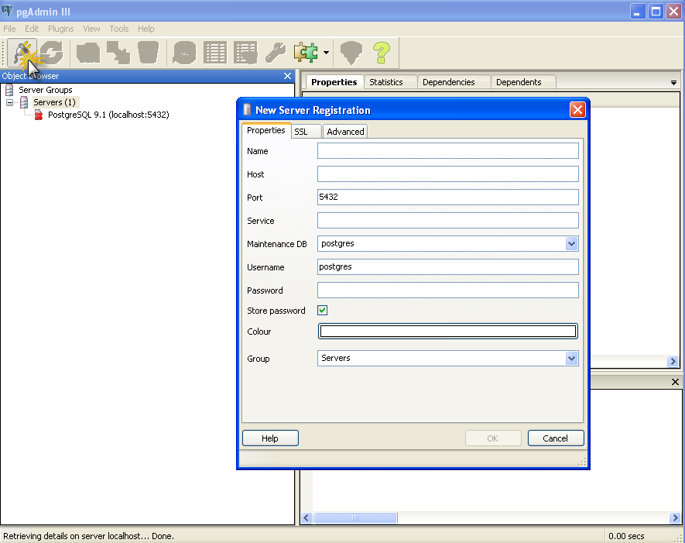
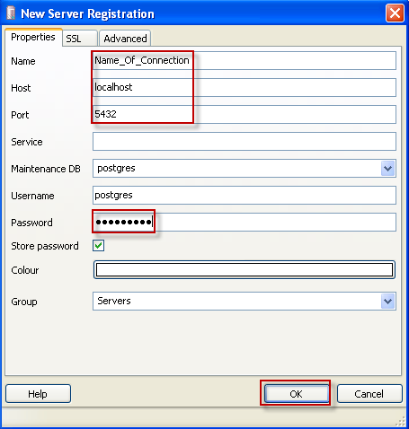
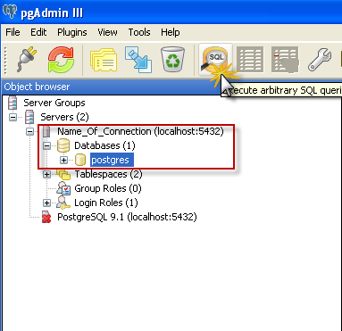

 |  | 1.2.3. Kết nối JDBC
 |  |  | a. Download PostgreSQL JDBC Driver
 |  |  |  | Download JDBC ở link sau: http://jdbc.postgresql.org/download.html

 |  |  | b. Tạo kết nối đến database

 |  |  | *** Cách 1:
 |  |  |  | Class.forName("org.postgresql.Driver")
 |  |  |  | Connection connection = null
 |  |  |  | connection = DriverManager.getConnection ( "jdbc:postgresql://localhost:<port>/<Tên DB cần kết nối>", "username", "password")

 |  |  | *** Cách 2:
 |  |  |  | - Khai báo các biến:
 |  |  |  |  | def strDriver = "org.postgresql.Driver"
 |  |  |  |  | def strConn = "jdbc:postgresql://localhost:<port>/<Tên DB cần kết nối>"
 |  |  |  |  | def strUser = <tên user có quyển truy cập vào server DB>

 |  |  |  | - Tạo connection:
 |  |  |  |  | def iDBConnectionSource = new EncryptedDBConnectionSourceImpl()
 |  |  |  |  | def db = iDBConnectionSource.newSqlInstance(dbDriver, strConn, null, strUser)

2. LISTENER CONNECT
 | 2.1. Khái niệm
 |  | Là việc kết nối tới database đặt trên một máy khác.

 | 2.2. Tạo kết nối tới CSDL
 |  | *** Giống cách tạo kết nối tới BD trên localhost, chỉ thay đổi hostname là địa chỉ IP của máy cần kêt nối tới.

 |  | *** Chú ý:
 |  |  | - Muốn connect tới database trên 1 máy khác thì PostgreSQL của máy đó phải cho phép kết nối
 |  |  |  | VD: Máy A có IP 10.0.0.1 muốn connect đến database trên máy B => PostgreSQL trên máy B phải cho phép máy có IP 10.0.0.1 connect tới thì mới tạo được connection
 |  |  | - Cấu hình tham số listen_addresses trong postgresql.conf như sau :
 |  |  |  | listen_addresses = '*'
 |  |  | - Việc này được thực hiện ở file pg_hba.conf trong thư mục cài đặt.
 |  |  | Thêm dòng có nội dung như dưới đây:
 |  |  |  | host all all 1.0.0.1/32 trust
 |  |  | Sau đó, restart service

Job-Schedule
I . JOB
 | 1. Khái niệm
 | - Job thực hiện một hoặc nhiều tác vụ liên quan tới database trong một lần thực thi
 | - Job trong PostgreSQL được quản lý sử dụng pgAgent

 | Cài đặt và sử dụng pgAgent:
 | - Cài đặt pgAgent
 |  | * Với PostgreSQL version >= 8.4 , sử dụng Application Stack Builder để cài đặt
 |  | + Chạy file stackbuilder.exe trong thư mục cài đặt của PostgreSQL: C:\Program Files\PostgreSQL\9.1\bin
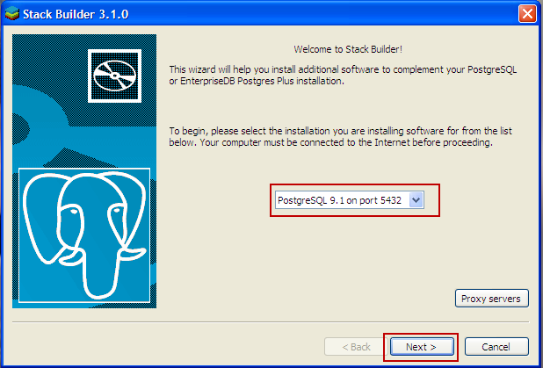
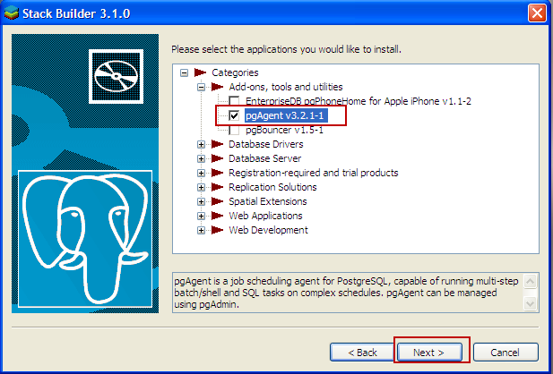

 |  |  |  | =>

 |  | * Với PostgreSQL version < 8.4 , sử dụng Application Stack Builder để cài đặt
 |  | + Download pgAgent tại: http://www.postgresql.org/ftp/pgadmin3/release/pgagent/
 |  | + Cài đặt theo hướng dẫn tại: http://www.mkyong.com/database/how-to-install-pgagent-on-windows-postgresql-job-scheduler/
 | - Sau khi cài đặt xong , trên pgAdmin , database postgres sẽ có catalogue pgAgent và phần quản lý Job như hình
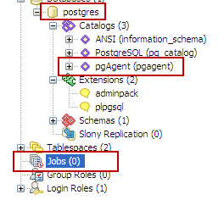

 | - Schema pgAgent được tạo mới trên database postgres,trong schema này có chứa các view thông kê các thông tin về job (pga_job,pga_jobstep...)

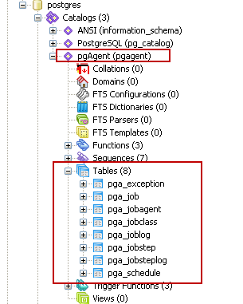

 | - Tạo job trên database sử dụng pgAdminIII

 |  | - Click phải vào catalogue Jobs , chọn New Job và thực hiện theo các bước dưới đây
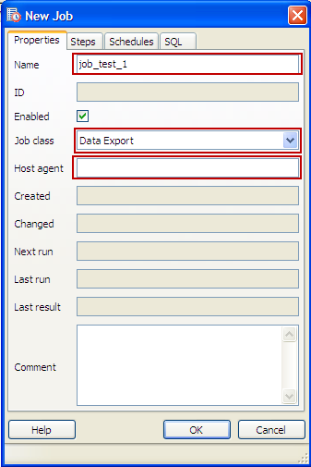
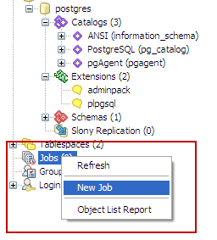

 |  |  | Thiết lập các thông tin job

 |  | - Thiết lập nội dung Job với Definition là câu lệnh SQL hoặc các function …vv cần được thực thi

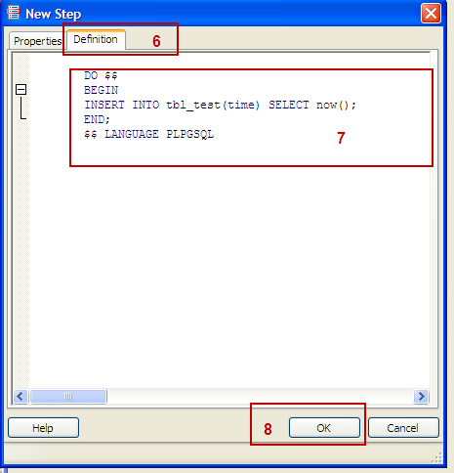
 |  | -

 |  | - Job tạo ra được hiển thị trên Jobs catalogue
 |  | Có thể thực hiện chạy Job trực tiếp trên pgAdmin như sau :
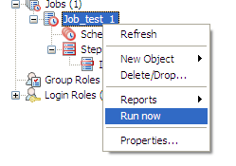

II. SCHEDULE JOB

 | - Nếu như Job thực hiện một hoặc nhiều tác vụ liên trong một lần thực thi thì scheduler Job có chức năng thực thi job nhiều lần theo định kì một cách tự động

 |  | - Thiết lập Schedule cho job
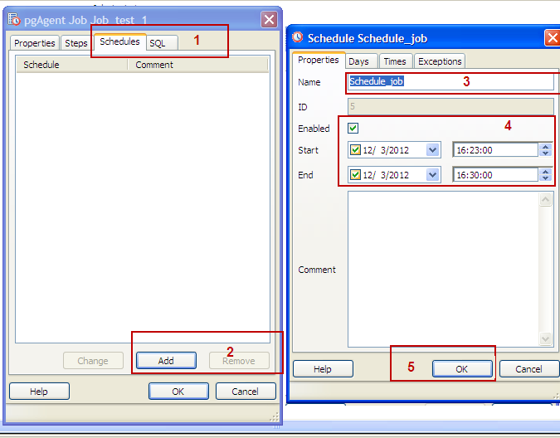

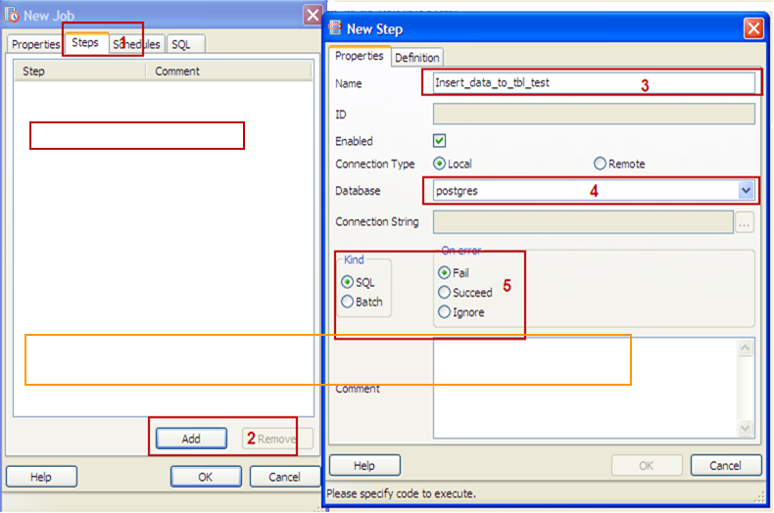

 |  | - Scheduler Job có thể thiết lập định kì theo ngày ,tháng , giờ ,phút …Cũng có thể thiết lập thời điểm ngoại lệ ,mà ở đó Scheduler sẽ không thực thi các Job

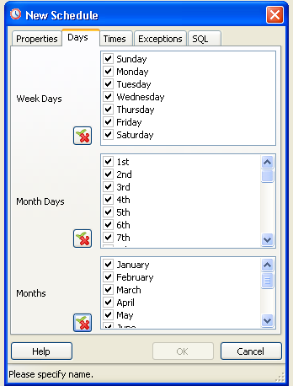
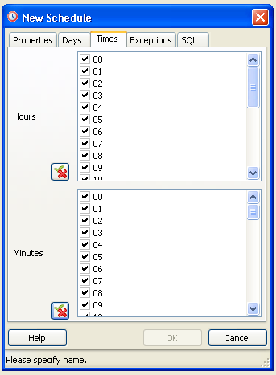
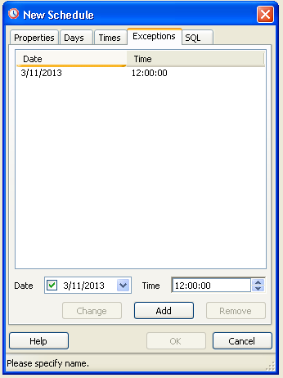

 |  | Scheduler đặt theo ngày trong tuần ,ngày trong tháng | Scheduler đặt định kì theo giờ ,phút |  | Thiết lập thời điểm ngoại lệ không thực hiện job
 |  | các tháng trong năm

 |  | - Các thông tin về Schedule job được quản lý trong view pga_schedule

Performance
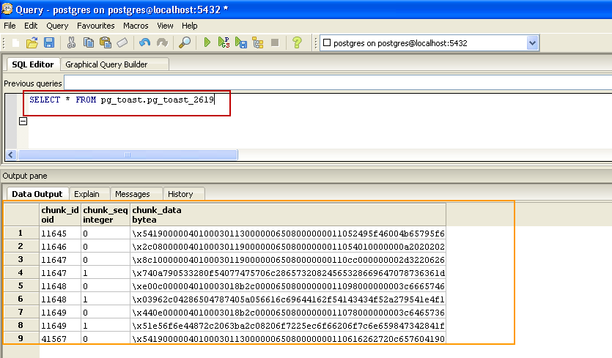
1. BUFFER CACHE IN POSTGRESQL
 | - Buffer Cache trong PostgreSQL là vùng memory có chức năng lưu lại trạng thái truy xuất disk page gần nhất và chứa các dirty page( dirty page : phần memory chứa data trả về từ các transaction nhưng chưa được ghi
 | xuống đĩa )
 | - Khi có yêu cầu sử dụng tới Buffer Cache ,nếu nó đã bị sử dụng hết ,các dirty page sẽ được ghi xuống đĩa để dành lại phần memory trống đó cho các yêu cầu sử dụng

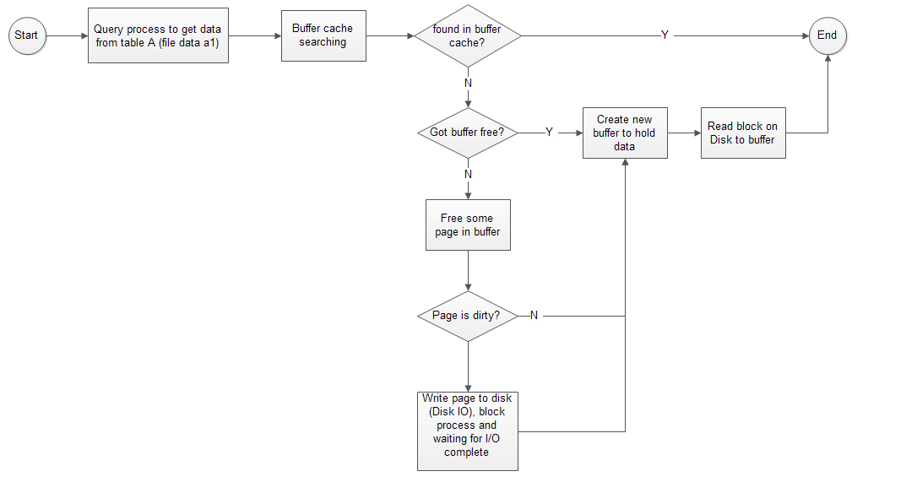

 |  |  |  |  | Sơ đồ mô tả quá trình đọc và sử dụng cache của hệ thống

 | - PostgreSQL sử dụng 2 tầng cache đó là OS Page cache và PG share buffer cache
 |  | + OS page cache sử dụng cho các tác vụ read/write trên disk, PostgreSQL đẩy data xuống OS Page cache và sau đó OS Page
 |  | cache sẽ thực hiện ghi data đó xuống disk
 |  | + PG shared buffers cache có chức năng lưu lại những data thường xuyên được sử dụng
 | - Để set lượng buffers cache cần cho hệ thống ,thiết lập tham số shared_buffers trong file cấu hình postgresql.conf
 |  | VD : shared_buffers = 256 MB
 |  | *Chú ý: Chỉ nên thiết lập lượng shared_buffers cache =15% ->25% lượng memory của hệ thống để ,nếu lượng memory được set quá ít hoặc quá nhiều đều gây ảnh hưởng tới Performance của hệ thống

 | - Cấu trúc của buffer cache :

 |  | + shared buffer cache được chia thành nhiều cache entry ,mỗi entry trỏ tới một page size 8k
 |  | + Mỗi cache entry có một tag ,tag đó chỉ ra data file ( table) nào đang sử dụng entry cache đó và block nào của file đó đang chứa trong entry cache
 |  | + Entry cache còn có những flag chỉ ra trạng thái data của nó : usage_count (số lần cache entry này được sử dụng )

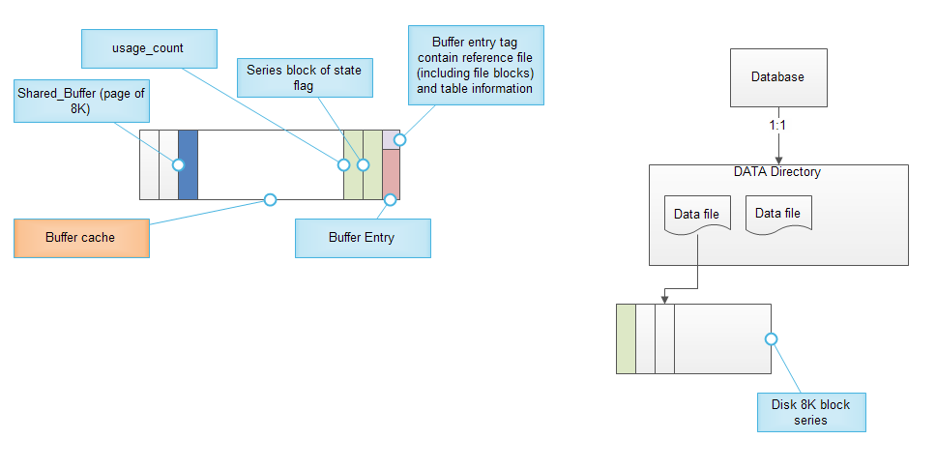

 |  |  |  |  | Sơ đồ mô tả cấu trúc của entry cache và data file

 | - Các thông tin về buffers cache có thể được thống kê bằng cách sử dụng module pg_buffercache
 |  | + Để sử dụng module pg_buffercache ,thực hiện lệnh sau để cài đặt module:
 |  |  | CREATE EXTENSION pg_buffercache
 |  | + Sau khi cài đặt module ,view pg_buffercache được tạo ra chứa các thông tin thông kê về sử dụng shared buffers cache của hệ thống
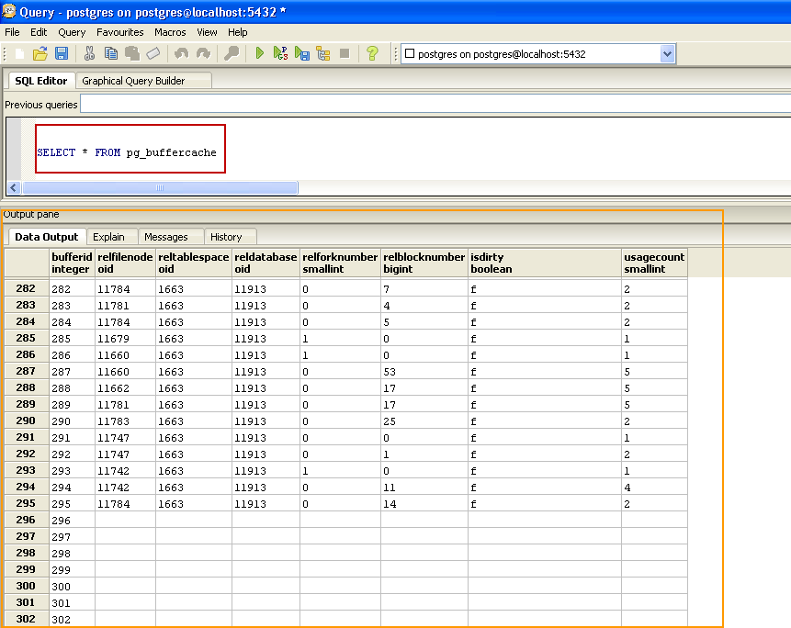

 |  | + Mỗi dòng chứa thông tin sử dụng của một buffer cache entry cấu thành nên shared buffer cache
 |  | + buffers cache entry nào không được sử dụng thì các column tương ứng đều có giá trị NULL ngoại trừ bufferid

 |  | Tham khảo thêm tại
 |  | http://www.westnet.com/~gsmith/content/postgresql/InsideBufferCache.pdf
 |  | http://wiki.postgresql.org/wiki/Tuning_Your_PostgreSQL_Server
 |  | http://www.postgresql.org/docs/9.2/static/pgbuffercache.html

2. DATA FILE I/O
 | Khái quát
 |  | + Data file I/O là các tác vụ truy xuất lấy data từ disk block ,hoặc từ cache trên một đối tượng database
 |  | + Các thông tin ,thông số I/O của một đối tượng database xác định (tables,index) được thống kê trong các view pg_statio_*
 |  | + Đối với các table ,sử dụng các view tương ứng:
 |  |  |  | + pg_statio_all_tables : Chứa thông tin I/O về toàn bộ các table bao gồm các table do user tạo ra và các table của hệ thống
 |  |  |  | + pg_statio_user_tables : Chỉ lưu thông tin I/O của các table do user tạo ra
 |  |  |  | + pg_statio_sys_tables : Chỉ lưu thông tin I/O của các table hệ thống

 |  | + Đối với index ,tương tự như các table ,cũng có các view tương ứng thống kê thông tin I/O
 |  |  |  | + pg_statio_all_indexes : Chứa thông tin I/O về toàn bộ các index bao gồm các index do user tạo ra và các index của hệ thống
 |  |  |  | + pg_statio_user_indexes : Chỉ lưu thông tin I/O của các index trên table do user tạo ra
 |  |  |  | + pg_statio_sys_indexes : Chỉ lưu thông tin I/O của các index trên các table hệ thống

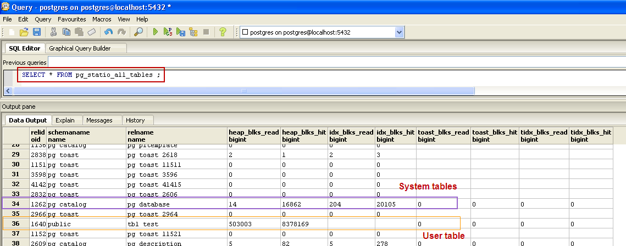

 |  |  |  |  |  | Thông tin I/O của tất cả các table trên hệ thống

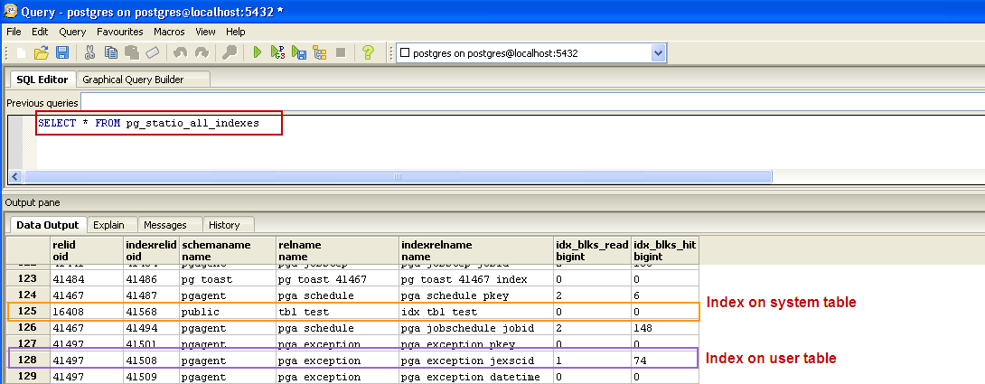

 |  |  |  |  |  | Thông tin I/O của tất cả các index trên hệ thống
 | Phạm vi ảnh hưởng :
 |  | Nếu tỉ lệ đọc từ cache càng nhiều giúp cho hệ thống giảm tải được nhiều chi phí về thời gian cũng như tài nguyên CPU ,Memory,hoạt động của đĩa cứng so với việc đọc trực tiếp từ disk
 |  |  | Các thông tin tham khảo thêm tại đây

3. TOAST TABLE

 | I Kĩ thuật lưu trữ vượt giới hạn - TOAST (The Oversized-Attribute Storage Technique)
 |  | + Đây là một kĩ thuật hỗ trợ cho việc lưu trữ data trên những column có kiểu dữ liệu với độ lớn cao ( vd kiểu byte-a)
 |  | + Trong PostgreSQL ,data của các rows (tuples) chỉ được lưu trữ ở một giới hạn nhất định theo kích thước của 1 page ( thường là 8 KB ) và không cho phép mở rộng ra nhiều page,vì vậy để lưu
 |  | trữ một lượng data với kích thước lớn vượt quá kích thước page là điều không thể .Kỹ thuật TOAST được sử dụng như một giải pháp để giải quyết vấn đề đó.Lượng dữ liệu vượt quá kích thước giới
 |  | hạn kia sẽ được lưu trữ trong một bảng riêng được chỉ định ,gọi là TOAST table.
 |  | + Những table cần phải sử dụng kĩ thuật lưu trữ TOAST được chỉ định liên kết với 1 TOAST table ,các thông tin này được thống kê trong view pg_class ( view này chỉ ra 1 table sẽ có oid của
 |  | 1 TOAST-table tương ứng nếu có)

 |  | - Lượng data vượt giới hạn cần lưu trữ trong TOAST table được chia ra thành tường "bó" data (trước khi chia ,nó sẽ được nén lại ), mỗi "bó" data có kích thước xác định bởi tham số TOAST_MAX_CHUNK_SIZE
 |  |  | khi khởi tạo data cluster
 |  | - Mỗi "bó" được chứa như một rows của TOAST table đó . Mỗi TOAST table có một column chunk_id , chunk_sequence,chunk_data( data vượt giới hạn được lưu trong TOAST table)
 |  | - Cột chunk_id và chunk_sequence sẽ được đánh index giúp việc duyệt data từ TOAST table này nhanh hơn

Proactive-Check
1. AUTOVACUUM
 | - Việc thực hiện nhiều thao tác trên table sẽ làm cho nó có nhiều dead tuples ( bộ nhớ chết ). Ví dụ: việc update 1 row, tương ứng sẽ là thêm 1 rows mới và xóa row cũ đi. Vì vậy,
 | row bị xóa không còn data nữa nhưng vẫn chiếm bộ nhớ ( bộ nhớ không được sử dụng ) => dẫn đến tình trạng phân mảnh table => tăng kích thước database
 | => Có 2 cách để thu hồi lại bộ nhớ chết này:
 |  | + Chạy command VACUUM bằng tay
 |  | + Config để PostgreSQL tự động thực hiện vacuum trong postgresql.conf
 |  |  | Đối với Postgres version >= 8.2
 |  |  | autovacuum = on
 |  |  | track_counts = on
 |  |  | Đối với Postgres version < 8.2
 |  |  | autovacuum = on
 |  |  | stats_start_collector = on
 |  |  | stats_row_level = on

 |  |  | autovacuum_max_workers = 3: số lượng tối đa các quá trình autovacuum có thể chạy cùng lúc ( default = 3 )
 |  |  | autovacuum_naptime = … : thời gian giữa các lần chạy autovacuum
 |  |  | autovacuum_vacuum_threshold = 50 : số row nhỏ nhất có thể update hoặc delete trước khi thực hiện vacuum
 |  |  | autovacuum_analyze_threshold = 50: số row nhỏ nhất có thể update hoặc delete trước khi thực hiện analyze
 |  |  | autovacuum_vacuum_scale_factor = 20ms: giá trị trễ default của autovacuum ( milliseconds )

 | - Khi PostgreSQL thực hiện autovacuum thì việc này sẽ được ghi log. Nội dung log autovacuum thành công và format có format dạng như sau:
 |  | + Thành công:
 |  |  | 2012-09-13 09:21:12.215 ICT LOG: automatic vacuum of table "postgres.public.tbl_test_autovacuum": index scans: 0
 |  |  |  | pages: 0 removed, 1 remain
 |  |  |  | tuples: 16 removed, 5 remain
 |  |  |  | system usage: CPU 0.00s/0.00u sec elapsed 0.00 sec
 |  | + Thất bại:
 |  |  | 2012-09-14 11:08:14.062 ICT LOG: skipping vacuum of "tbl_test_autovacuum" --- lock not available

 | - Từ các nội dung được ghi log chúng ta sẽ biết được các thông tin:
 |  | + Việc postgres thực hiện autovacuum có thành công không?
 |  | + Tên các table đã được thực hiện autovacuum
 |  | + Thời điểm thực hiện
 |  | + Số page đã được thu hồi, số page vẫn đang được sử dụng
 |  | + Số record được thu hồi, số record vẫn đang được sử dụng
 |  | + Thời gian thực thi tương ứng

2. CHECKPOINT
 | - Checkpoint là những thời điểm trong các transactions mà tại đó tất cả các dirty data ( modified ,added data) lưu trong shared buffercache được ghi xuống đĩa (Những data thay đổi này trước đó đã được ghi vào WAL file )
 | Sau khi các data này được ghi xuống đĩa thành công ,một checkpoint record sẽ được ghi vào WAL log file để đánh dấu thời điểm đó

 | - Khi hệ thống xảy ra sự cố ,căn cứ vào thời điểm checkpoint gần nhất ,tất cả các data trước thời điểm checkpoint đó đều đảm bảo đã được ghi lên disk , vì vậy tác vụ recovery chỉ cần thực hiện đối với những thay đổi sau thời
 | điểm checkpoint
 | - Hệ thống thực hiện checkpoint định kì phụ thuộc vào checkpoint_timeout hoặc checkpoint_segment ( hai giá trị này được thiết lập trong file cấu hình postgresql.conf)
 |  | + checkpoint_segments : hệ thống sẽ thực hiện 1 lần check point sau khi một số các WAL segment file xác định đã được ghi ra ( mặc định là 3 WAL segments)
 |  | + checkpoint_timeout : hệ thống thực hiện check point sau mỗi khoảng thời gian time out xác định ( mặc định là 5 phút )
 |  |  | * chú ý : với checkpoint_timeout , nếu qua mỗi khoảng thời gian này mà chưa có thay đổi data nào thì hệ thống sẽ bỏ qua không thực hiện checkpoint
 |  |  |  | + Việc thực hiện check point tiêu tốn nhiều tài nguyên I/O vì nên đặt chu kì thực hiện check point đủ lớn để nó không diễn ra quá thường xuyên gây ảnh hưởng nhiều tới hệ thống
 | - Có thể thực hiện checkpoint bằng cách sử dụng lệnh CHECKPOINT

 | - Một số thông tin về checkpoint được thống kê trong view pg_stat_bgwriter

 |  | Tham khảo thêm tại

 |  |  | http://www.postgresql.org/docs/devel/static/wal-configuration.html
 |  |  | http://blog.2ndquadrant.com/measuring_postgresql_checkpoin/

3. CONFLICT SNAPSHOT
 | 3.1. Khái niệm
 |  | - Snapshot: là trạng thái (hình chụp) của database tại một thời điểm cụ thể.
 |  | - Transaction Isolation:

 |  |  | http://www.postgresql.org/docs/9.2/static/transaction-iso.html
 |  | - Conflict snapshot là hiện tượng conflict do lỗi đọc snapshot quá cũ.
 |  | - Chỉ xảy ra trong hệ thống replication và transaction ở máy slave được set isolation là repeatable

 | 3.2. Tái hiện conflict snapshot

 |  | Master |  |  |  |  | Slave
 |  | 1. CREATE TABLE tbl_snapshot

 |  | 2. Insert data into tbl_snapshot
 |  |  |  |  |  |  | 3. Tạo snapshot:
 |  |  |  |  |  |  | BEGIN TRANSACTION ISOLATION LEVEL REPEATABLE READ:
 |  |  |  |  |  |  | SELECT * FROM tbl_snapshot;

 |  | 4. DELETE FROM tbl_snapshot WHERE…

 |  |  |  |  |  |  | 5. SELECT count(*) FROM tbl_snapshot;
 |  |  |  |  |  |  | => conflict

 | 3.3 Thông tin conflict snapshot
 |  | - Khi xảy ra lỗi conflict do snapshot thì các query gây ra lỗi sẽ bị cancel.
 |  | - PostgreSQL lưu thông tin số query bị cancel do lỗi này ở bảng pg_stat_database_conflict

 |  |  | Name |  | Type | Description
 |  |  | datid |  | NUMBER | Id của database
 |  |  | datname |  | STRING | Tên của database
 |  |  | confl_snapshot |  | NUMBER | Số query trong database đã bị cancel do lỗi đọc snapshot quá cũ

4. DEADLOCK
 | 4.1. Khái niệm
 |  | - Deadlock là hiện tượng xảy ra khi transaction A phải đợi transaction B commit, đồng thời transaction B lại phải đợi transaction A commit thì mới commit được.

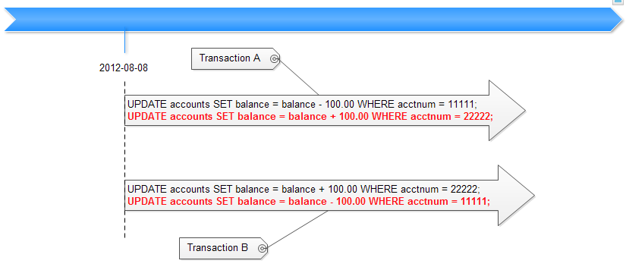

 | 4.2. Tái hiện deadlock

 | 4.3. Thông tin deadlock
 |  | - Với PostgreSQL version >= 9.1 thì phần quản lý deadlock được lưu trong view pg_stat_database_conflicts
 |  | - Với các version nhỏ hơn chưa quản lý hạng mục này.
 | 4.4 Phạm vi ảnh hưởng
 |  | - Deadlock xảy ra làm tốn tài nguyên hệ thống vô ích ,các tiến trình chờ tài nguyên sẽ phải chờ mãi mãi => hệ thông hoạt động không hiệu quả
5. LOCKWAIT SQL
 | - Để đảm bảo tính bảo mật, PostgreSQL hỗ trợ người dùng có thể khóa một số đối tượng data: table, index, view, …
 |  | VD: | BEGIN;
 |  |  | LOCK TABLE tbl_lock IN SHARE ROW EXCLUSIVE MODE;

 | - Khi đó, các query thực hiện trên các đối tượng này sẽ không được thực thi và ở trong trạng thái chờ lock. Khi user có quyền mở lock thì các query này mới được thực thi.

 | - Chúng ta có thể biết được các thông tin liên quan đến việc lock SQL trên để có thể có các hướng xử lý phù hợp:
 |  | + Cancel query
 |  | + Nhờ user có quyền mở lock

 | - Thông tin lockwait sql có thể lấy được từ các view pg_stat_activitiy, pg_locks, pg_class

 |  | Version PostgreSQL sau 8.2 |  |  |  |  |  | => Dùng SQL dưới đây:
 |  | Name |  |  | Type | Description |  |  | SELECT
 |  | locktype |  |  | STRING | Loại đối tượng lock: relation, extend, page, tuple, … |  |  |  | l.locktype,
 |  | lockobject |  |  | STRING | Tên của table, index, view, … bị lock |  |  |  | c.relname as lockobject,
 |  | lockduration |  |  | NUMBER | Thời gian lock tính đến thời điểm hiện tại |  |  |  | (current_timestamp - xact_start)::interval(3) AS lockduration,
 |  | lockmode |  |  | STRING | Chế độ lock |  |  |  | l.mode as lockmode,
 |  | locked_pid |  |  | NUMBER | Process ID của server đang lưu hoặc chờ lock |  |  |  | a.procpid as locked_pid,
 |  | locked_dbname |  |  | STRING | Tên của database chứa đối tượng bị lock |  |  |  | a.datname as locked_dbname,
 |  | locked_usename |  |  | STRING | User name chạy đối tượng bị lock |  |  |  | a.usename as locked_usename,
 |  | locked_appname |  |  | STRING | Tên ứng dụng chạy đối tượng bị lock |  |  |  | a.application_name as locked_appname,
 |  | locked_hostIP |  |  | STRING | Địa chỉ IP của máy chứa đối tượng bị lock |  |  |  | a.client_addr as locked_hostIP,
 |  | locked_hostname |  |  | STRING | Hostname của máy chứ đối tượng bị lock |  |  |  | a.client_hostname as locked_hostname,
 |  | locked_port |  |  | NUMBER | TCP port ứng với đối tượng bị lock |  |  |  | a.client_port as locked_port,
 |  | locked_query |  |  | STRING | Query vừa thực hiện ( trên đối tượng bị lock ) |  |  |  | substring(a.current_query,1,1024) as locked_query,
 |  | holdlock_pid |  |  | NUMBER | Process ID giữ lock |  |  |  | holdLock.holdlock_pid,
 |  | holdlock_dbname |  |  | STRING | Tên database giữ lock |  |  |  | holdLock.holdlock_dbname,
 |  | holdlock_usename |  |  | STRING | Username giữ lock |  |  |  | holdLock.holdlock_usename,
 |  | holdlock_appname |  |  | STRING | Tên ứng dụng giữ lock |  |  |  | holdLock.holdlock_appname,
 |  | holdlock_hostIP |  |  | NUMBER | Địa chỉ IP của máy giữ lock |  |  |  | holdLock.holdlock_hostIP,
 |  | holdlock_hostname |  |  | STRING | Hostname của máy giữ lock |  |  |  | holdLock.holdlock_hostname,
 |  | holdlock_port |  |  | NUMBER | TCP port ứng với đối tượng giữ lock |  |  |  | holdLock.holdlock_port,
 |  | holdlock_query |  |  | STRING | Query giữ lock |  |  |  | holdLock.holdlock_query
 |  |  |  |  |  |  |  |  | FROM pg_locks l
 |  |  |  |  |  |  |  |  | LEFT OUTER JOIN pg_stat_activity a ON l.pid = a. procpid
 |  |  |  |  |  |  |  |  | LEFT OUTER JOIN pg_class c ON l.relation = c.oid
 |  |  |  |  |  |  |  |  | LEFT OUTER JOIN (
 |  |  |  |  |  |  |  |  |  | select pls.relation, psa.procpid as holdlock_pid, psa.datname as holdlock_dbname, psa.usename as holdlock_usename,
 |  |  |  |  |  |  |  |  |  |  | psa.application_name as holdlock_appname, psa.client_addr as holdlock_hostIP, psa.client_hostname as holdlock_hostname,
 |  |  |  |  |  |  |  |  |  |  | psa.client_port as holdlock_port, substring(psa.current_query,1,1024) as holdlock_query
 |  |  |  |  |  |  |  |  |  | from pg_locks pls LEFT OUTER JOIN pg_stat_activity psa ON pls.pid = psa. procpid
 |  |  |  |  |  |  |  |  |  | where pls.granted
 |  |  |  |  |  |  |  |  | ) holdLock on l.relation = holdLock.relation
 |  |  |  |  |  |  |  |  | WHERE NOT l.granted ORDER BY l.pid;

 |  | Version PostgreSQL từ 8.2 trở về trước |  |  |  |  |  | => Dùng SQL dưới đây:
 |  | Name |  |  | Type | Description |  |  | SELECT
 |  | locktype |  |  | STRING | Loại đối tượng lock: relation, extend, page, tuple, … |  |  |  | l.locktype,
 |  | lockobject |  |  | STRING | Tên của table, index, view, … |  |  |  | c.relname as lockobject,
 |  | lockduration |  |  | NUMBER | Thời gian lock tính đến thời điểm hiện tại |  |  |  | age(l.transaction) AS lockduration,
 |  | lockmode |  |  | STRING | Chế độ lock |  |  |  | l.mode as lockmode,
 |  | locked_pid |  |  | NUMBER | Process ID của server đang lưu hoặc chờ lock |  |  |  | a.procpid as locked_pid,
 |  | locked_dbname |  |  | STRING | Tên của database chứa đối tượng bị lock |  |  |  | a.datname as locked_dbname,
 |  | locked_usename |  |  | STRING | User name chạy đối tượng bị lock |  |  |  | a.usename as locked_usename,
 |  | locked_hostIP |  |  | STRING | Địa chỉ IP của máy chứa đối tượng bị lock |  |  |  | a.client_addr as locked_hostIP,
 |  | locked_port |  |  | NUMBER | Hostname của máy chứ đối tượng bị lock |  |  |  | a.client_port as locked_port,
 |  | locked_query |  |  | STRING | Query vừa thực hiện ( trên đối tượng bị lock ) |  |  |  | substring(a.current_query,1,1024) as locked_query,
 |  | holdlock_pid |  |  | NUMBER | Process ID giữ lock |  |  |  | holdLock.holdlock_pid,
 |  | holdlock_dbname |  |  | STRING | Tên database giữ lock |  |  |  | holdLock.holdlock_dbname,
 |  | holdlock_usename |  |  | STRING | Username giữ lock |  |  |  | holdLock.holdlock_usename,
 |  | holdlock_hostIP |  |  | NUMBER | Địa chỉ IP của máy giữ lock |  |  |  | holdLock.holdlock_hostIP,
 |  | holdlock_port |  |  | NUMBER | Hostname của máy giữ lock |  |  |  | holdLock.holdlock_port,
 |  | holdlock_query |  |  | STRING | Query giữ lock |  |  |  | holdLock.holdlock_query
 |  |  |  |  |  |  |  |  | FROM pg_locks l
 |  |  |  |  |  |  |  |  | LEFT OUTER JOIN pg_stat_activity a ON l.pid = a. procpid
 |  |  |  |  |  |  |  |  | LEFT OUTER JOIN pg_class c ON l.relation = c.oid
 |  |  |  |  |  |  |  |  | LEFT OUTER JOIN (
 |  |  |  |  |  |  |  |  |  | select pls.relation, psa.procpid as holdlock_pid, psa.datname as holdlock_dbname, psa.usename as holdlock_usename,
 |  |  |  |  |  |  |  |  |  |  | psa.client_addr as holdlock_hostIP, psa.client_port as holdlock_port, substring(psa.current_query,1,1024) as holdlock_query
 |  |  |  |  |  |  |  |  |  | from pg_locks pls LEFT OUTER JOIN pg_stat_activity psa ON pls.pid = psa. procpid
 |  |  |  |  |  |  |  |  |  | where pls.granted
 |  |  |  |  |  |  |  |  | ) holdLock on l.relation = holdLock.relation
 |  |  |  |  |  |  |  |  | WHERE NOT l.granted ORDER BY l.pid;

6. THỜI GIAN THỰC THI FUNCTION
 | 6.1. Tạo 1 function
 |  | *** Cú pháp:

 |  |  | CREATE [ OR REPLACE ] FUNCTION
 |  |  | name ( [ [ argmode ] [ argname ] argtype [ { DEFAULT | = } default_expr ] [, ...] ] )
 |  |  | [ RETURNS rettype
 |  |  | | RETURNS TABLE ( column_name column_type [, ...] ) ]
 |  |  | { LANGUAGE lang_name
 |  |  | | WINDOW
 |  |  | | IMMUTABLE | STABLE | VOLATILE
 |  |  | | CALLED ON NULL INPUT | RETURNS NULL ON NULL INPUT | STRICT
 |  |  | | [ EXTERNAL ] SECURITY INVOKER | [ EXTERNAL ] SECURITY DEFINER
 |  |  | | COST execution_cost
 |  |  | | ROWS result_rows
 |  |  | | SET configuration_parameter { TO value | = value | FROM CURRENT }
 |  |  | | AS 'definition'
 |  |  | | AS 'obj_file', 'link_symbol'
 |  |  | } ...
 |  |  | [ WITH ( attribute [, ...] ) ]
 |  |  | Tham khảo thêm:
 |  |  | http://www.postgresql.org/docs/9.1/static/sql-createfunction.html

 |  | *** Ví dụ: create 1 function thực hiện việc insert 1000 record vào table tbl_test
 |  |  | CREATE OR REPLACE FUNCTION "insert_tbl_test"()
 |  |  | RETURNS void AS $$
 |  |  | DECLARE i INTEGER;
 |  |  | BEGIN
 |  |  | FOR i IN 1..1000 LOOP
 |  |  |  | INSERT INTO tbl_test(id,name,series) VALUES('TEST ' || i,'TEST ' || i+1,'TEST ' || i+2);
 |  |  |  | END LOOP;
 |  |  | END; $$ LANGUAGE plpgsql;

 |  | *** Sử dụng function:
 |  |  | SELECT "tên function"();

 | 6.2. Thời gian thực thi function
 |  | - Thông tin về việc thực thi function được PostgreSQL lưu trong view pg_stat_user_functions

 |  | - Cấu trúc:
 |  |  | Name |  | Type | Description
 |  |  | funcid |  | NUMBER | ID của function
 |  |  | schemaname |  | STRING | Schema chứa function
 |  |  | funcname |  | STRING | Tên function
 |  |  | calls |  | NUMBER | Số lần function được thực hiện
 |  |  | total_time |  | NUMBER | Tổng thời gian thực hiện (Đơn vị: giây )
 |  |  | self_time |  | NUMBER | Tổng thời gian tiêu tốn cho các hàm con gọi trong hàm này(ms)

7. THỜI GIAN THỰC THI SQL
 | 7.1. Thông tin SQL thực thi
 |  | - Tất cả các query được thực thi trên pgAdmin, psql hay trên 1 ứng dụng khác (connect tới postgresql thông qua JDBC, ODBC, ...) đều sẽ được ghi trong pg_log

 |  | - Để dễ kiểm soát chúng ta có thể config nội dung ghi log để lấy được các thông tin cần thiết:
 |  |  | Config ở file postgresql.conf:
 |  |  |  | log_min_duration_statement = 0
 |  |  |  | log_statement = 'all'
 |  |  |  | log_line_prefix = '%xxxx'
 |  |  | Trong đó xxxx có thể là:
 |  |  |  | %a = application name
 |  |  |  | %u = user name
 |  |  |  | %d = database name
 |  |  |  | %r = remote host and port
 |  |  |  | %h = remote host
 |  |  |  | %p = process ID
 |  |  |  | %t = timestamp without milliseconds
 |  |  |  | %m = timestamp with milliseconds
 |  |  |  | %i = command tag
 |  |  |  | %e = SQL state
 |  |  |  | %c = session ID
 |  |  |  | %l = session line number
 |  |  |  | %s = session start timestamp
 |  |  |  | %v = virtual transaction ID
 |  |  |  | %x = transaction ID (0 if none)
 |  |  |  | %q = stop here in non-session
 |  |  |  | processes
 |  |  |  | %% = '%'
 |  |  |  | e.g. '<%u%%%d> '

 |  | - Ngoài ra, nếu không muốn đọc log chúng ta có thể import data log vào table (postgres_log) để có thể thực hiện truy vấn lấy data từ table đó:
 |  |  | http://www.postgresql.org/docs/9.1/static/runtime-config-logging.html

 | 7.2. Thời gian thực thi SQL
 |  | - Ngoài việc đọc log hoặc sử dụng bảng postgres_log để lấy thời gian thực thi SQL, chúng ta có thể sử dụng một số view khác của PostgreSQL:
 |  |  | + pg_stat_activity (lưu thông tin các query vẫn đang được thực thi)
 |  |  | + pg_stat_statements (lưu thông tin các query đã finish)

 |  | - Ứng với các query vẫn đang được thực thi thì thời điểm bắt đầu thực thi của nó được lưu trong pg_stat_activity
 |  |  | => thời gian thực thi = thời điểm hiện tại - thời điểm bắt đầu

 |  | - Ứng với các query đã chạy và finish rồi chúng ta có thể lấy được thông tin từ view pg_stat_statements:
 |  |  | + Để có thể sử dụng view này, trước tiên cần cài đặt extension pg_stat_statements:
 |  |  |  | a. Tại config file của postgres /data/postgresql.conf, thiết định các thông tin như bên dưới
 |  |  |  |  | shared_preload_libraries = 'pg_stat_statements'
 |  |  |  |  | custom_variable_classes = 'pg_stat_statements'
 |  |  |  |  | pg_stat_statements.max = 10000
 |  |  |  |  | pg_stat_statements.track = all
 |  |  |  | ********* Tham số pg_stat_statements.max tùy biến (đây là tham số chỉ định số query lớn nhất có thể lưu lại thông tin)
 |  |  |  | b. Khởi động lại postgres server
 |  |  |  | c. Thực hiện câu query sau
 |  |  |  |  | CREATE EXTENSION pg_stat_statements;
 |  |  |  | d. Xác nhận config thành công bằng cách chạy query bên dưới
 |  |  |  |  | SELECT * FROM pg_stat_statements LIMIT 5;

 |  | - Kết hợp các view pg_stat_statements, pg_database, pg_authid chúng ta sẽ lấy được thời gian thực thi query và đầy đủ các thông tin liên quan:
 |  |  | Name |  | Type | Description
 |  |  | username |  | STRING | Tên user chạy query
 |  |  | database |  | STRING | Tên database nơi query thực thi
 |  |  | query |  | STRING | Nội dung câu query
 |  |  | numofcalls |  | NUMBER(count) | Số lần thực thi câu query đó
 |  |  | total_time |  | NUMBER(sec) | Tổng thời gian thực thi ( Đơn vị: giây )
 |  |  | timepercall |  | NUMBER(sec) | Thời gian thực thi trung bình mỗi lần
 |  |  | rows |  | NUMBER(count) | Số row bị ảnh hưởng bởi câu query
 |  |  | rowspercall |  | NUMBER(count) | Số row bị ảnh hưởng ở mỗi lần thực thi

 |  |  | => Sử dụng query dưới đây:
 |  |  |  | SELECT
 |  |  |  |  | pa.rolname AS username,
 |  |  |  |  | pd.datname AS database,
 |  |  |  |  | ps.query,
 |  |  |  |  | ps.calls AS numOfcalls,
 |  |  |  |  | ps.calls AS numOfcalls,
 |  |  |  |  | ps.total_time, (total_time/calls) AS timePercall,
 |  |  |  |  | ps.rows, (rows/calls) AS rowsPercall
 |  |  |  | FROM pg_stat_statements ps, pg_authid pa, pg_database pd
 |  |  |  | WHERE ps.userid = pa.oid and ps.dbid = pd.oid

8. SESSION
 | 8.1. Khái niệm
 |  | - Session là một phiên làm việc của người dùng được tính từ thời điểm người dùng bắt đầu kết nối với máy chủ cho đến thời điểm ngắt kết nối.
 |  | - Có nhiều cách tạo ra các session: dùng psql, pgAdmin III, JDBC,…. Có kết nối là có phiên làm việc. VD:
 |  |  | + Sử dụng psql: |  |  |  |  |  |  |  |  | + Sử dụng pgAdmin:

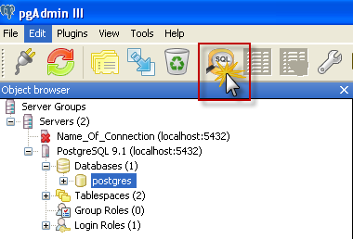

 | 8.2. Thông tin session
 |  | - Thông tin về các session được PostgreSQL lưu trong view pg_stat_activity
 |  | - Fomat data:
 |  |  |  | Column |  |  | Description
 |  |  |  | datid |  |  | OID của database được connect
 |  |  |  | datname |  |  | Tên của database
 |  |  |  | pid |  |  | Process ID
 |  |  |  | usename |  |  | Tên user mở session
 |  |  |  | application_name |  |  | Tên application mở session
 |  |  |  | client_addr |  |  | Địa chỉ IP của máy mở session
 |  |  |  | client_hostname |  |  | Hostname của máy mở session
 |  |  |  | client_port |  |  | TCP port được dùng cho liên lạc với session
 |  |  |  | backend_start |  |  | Thời điểm bắt đầu session
 |  |  |  | xact_start |  |  | Thời điểm bắt đầu của 1 transaction nào đó trong session hiện tại
 |  |  |  | query_start |  |  | Thời điểm bắt đầu thực thi query(vẫn đang running)
 |  |  |  | waiting |  |  | Trạng thái của session,bằng 't' nếu session đang bị lock, ngược lại thì bằng 'f'
 |  |  |  | query |  |  | Nội dung query nếu có

 |  | - Tham khảo thêm:
 |  |  | http://www.postgresql.org/docs/9.2/static/monitoring-stats.html#PG-STAT-ACTIVITY-VIEW

9. EXECUTE SQL
 | Phần này trình bày cách xác định số SQL được thực thi trong 1 khoảng thời gian nhất định dựa trên nội dung các log file của PostgreSQL. Để làm được việc này, chúng tôi sẽ chỉ ra
 | tất cả các format log ứng với các query có thể được thực hiện.
 | 9.1. Format log
 |  | a. Thiết định các thông tin ghi log như ở mục 7.1
 |  | b. Format log ứng với các query được thực thi sẽ có các dạng như sau:
 |  |  | *** Trường hợp query đã finish:
 |  |  |  | - Trường hợp thực thi query bằng pgAmin hoặc psql , log ghi ra sẽ có dạng : |  |  |  |  |  | Màu vàng: thông tin về query được thực thi Màu xanh: thông tin plan thực hiện query đó Màu xám: thông tin tổng hợp về việc thực thi query

 |  |  |  | * pgAdmin
 |  |  |  | 2013-01-30 15:46:23.205 ICT,"postgres","postgres",2844,"127.0.0.1:4417",5108dddd.b1c,1,"idle",2013-01-30 15:46:21 ICT,3/4,0,LOG,00000,"statement: SELECT * FROM tbl_test LIMIT 499998;",,,,,,,,,"pgAdmin III - Query Tool"
 |  |  |  | 2013-01-30 15:46:38.970 ICT,"postgres","postgres",2844,"127.0.0.1:4417",5108dddd.b1c,2,"SELECT",2013-01-30 15:46:21 ICT,3/4,0,LOG,00000,"duration: 15766.507 ms plan:
 |  |  |  | Query Text: SELECT * FROM tbl_test LIMIT 499998;
 |  |  |  | Limit (cost=0.00..9156.96 rows=499998 width=33)
 |  |  |  | -> Seq Scan on tbl_test (cost=0.00..9157.00 rows=500000 width=33)",,,,,,,,,"pgAdmin III - Query Tool"
 |  |  |  | 2013-01-30 15:46:38.970 ICT,"postgres","postgres",2844,"127.0.0.1:4417",5108dddd.b1c,3,"SELECT",2013-01-30 15:46:21 ICT,3/0,0,LOG,00000,"duration: 15765.000 ms",,,,,,,,,"pgAdmin III - Query Tool"

 |  |  |  | *psql
 |  |  |  | 2013-01-30 14:27:04.360 ICT,"postgres","postgres",3472,"127.0.0.1:2958",5108cb38.d90,1,"idle",2013-01-30 14:26:48 ICT,3/2,0,LOG,00000,"statement: SELECT * FROM tbl_test;",,,,,,,,,"psql"
 |  |  |  | 2013-01-30 14:27:05.188 ICT,"postgres","postgres",3472,"127.0.0.1:2958",5108cb38.d90,2,"SELECT",2013-01-30 14:26:48 ICT,3/2,0,LOG,00000,"duration: 826.596 ms plan:
 |  |  |  | Query Text: SELECT * FROM tbl_test;
 |  |  |  | Seq Scan on tbl_test (cost=0.00..9157.00 rows=500000 width=33)",,,,,,,,,"psql"
 |  |  |  | 2013-01-30 14:27:05.188 ICT,"postgres","postgres",3472,"127.0.0.1:2958",5108cb38.d90,3,"SELECT",2013-01-30 14:26:48 ICT,3/0,0,LOG,00000,"duration: 828.000 ms",,,,,,,,,"psql"

 |  |  |  | - Trường hợp query thực thi bằng ứng dụng ngoài, connect tới PostgreSQL:

 |  |  |  | 2013-01-30 14:35:52.872 ICT,"postgres","postgres",3588,"127.0.0.1:3053",5108cd58.e04,1,"PARSE",2013-01-30 14:35:52 ICT,4/20,0,LOG,00000,"duration: 16.000 ms parse <unnamed>: SET extra_float_digits = 3",,,,,,,,,""
 |  |  |  | 2013-01-30 14:35:52.872 ICT,"postgres","postgres",3588,"127.0.0.1:3053",5108cd58.e04,2,"BIND",2013-01-30 14:35:52 ICT,4/20,0,LOG,00000,"duration: 0.000 ms bind <unnamed>: SET extra_float_digits = 3",,,,,,,,,""
 |  |  |  | 2013-01-30 14:35:52.872 ICT,"postgres","postgres",3588,"127.0.0.1:3053",5108cd58.e04,3,"SET",2013-01-30 14:35:52 ICT,4/20,0,LOG,00000,"execute <unnamed>: SET extra_float_digits = 3",,,,,,,,,""
 |  |  |  | 2013-01-30 14:35:52.872 ICT,"postgres","postgres",3588,"127.0.0.1:3053",5108cd58.e04,4,"SET",2013-01-30 14:35:52 ICT,4/20,0,LOG,00000,"duration: 0.000 ms",,,,,,,,,""

 |  |  |  | 2013-01-30 14:35:52.904 ICT,"postgres","postgres",3588,"127.0.0.1:3053",5108cd58.e04,5,"PARSE",2013-01-30 14:35:52 ICT,4/21,0,LOG,00000,"duration: 16.000 ms parse <unnamed>: SELECT * FROM tbl_test LIMIT 499999",,,,,,,,,""
 |  |  |  | 2013-01-30 14:35:52.919 ICT,"postgres","postgres",3588,"127.0.0.1:3053",5108cd58.e04,6,"BIND",2013-01-30 14:35:52 ICT,4/21,0,LOG,00000,"duration: 15.000 ms bind <unnamed>: SELECT * FROM tbl_test LIMIT 499999",,,,,,,,,""
 |  |  |  | 2013-01-30 14:35:52.919 ICT,"postgres","postgres",3588,"127.0.0.1:3053",5108cd58.e04,7,"SELECT",2013-01-30 14:35:52 ICT,4/21,0,LOG,00000,"execute <unnamed>: SELECT * FROM tbl_test LIMIT 499999",,,,,,,,,""
 |  |  |  | 2013-01-30 14:35:53.529 ICT,"postgres","postgres",3588,"127.0.0.1:3053",5108cd58.e04,8,"SELECT",2013-01-30 14:35:52 ICT,4/21,0,LOG,00000,"duration: 610.000 ms",,,,,,,,,""
 |  |  |  | 2013-01-30 14:35:53.529 ICT,"postgres","postgres",3588,"127.0.0.1:3053",5108cd58.e04,9,"SELECT",2013-01-30 14:35:52 ICT,4/21,0,LOG,00000,"duration: 608.233 ms plan:
 |  |  |  | Query Text: SELECT * FROM tbl_test LIMIT 499999
 |  |  |  | Limit (cost=0.00..9156.98 rows=499999 width=33)
 |  |  |  | -> Seq Scan on tbl_test (cost=0.00..9157.00 rows=500000 width=33)",,,,,,,,,""

 |  |  | *** Trường hợp query vẫn đang được thực thi thì nội dung log sẽ chỉ có phần màu vàng, khi nào finish thì PostgreSQL mới ghi log lại plan và thời gian thực thi nó.

 | 9.2. Xác định số SQL thực thi trong 1 khoảng thời gian nào đó
 |  | - Trước tiên, ta chú ý một số parameter trong postgresql.conf
 |  |  | + log_destination: |  | 'stderr' => log sẽ ghi ra file .log
 |  |  |  |  | 'csvlog' => nội dung log sẽ được ghi ra file .csv => ta có thể import được vào 1 table
 |  |  | + log_filename: ta có thể config tên cho file log bằng biến này, cho ta biết được thời điểm PostgreSQL tạo ra file log
 |  |  |  | VD: log_filename = 'postgresql-%Y-%m-%d_%H%M%S.log' => log file có tên dạng: postgresql-2013-03-14_095323.log

 |  | - Dựa vào log_filename, thời gian bắt đầu và kêt thúc cần theo dõi chúng ta sẽ xác định được là cần đọc những file log nào để lấy thông tin

 |  | - Trong các file log đó, cứ gặp dòng nào có chứa cụm "statement" thì có nghĩa là có 1 query đã được thực thi

10. WAL SEGMENT FILE
 | 10.1. Khái niệm WAL - Write Ahead Log
 |  | - WAL là một kỹ thuật trong PostgreSQL, tất cả các sự thay đổi được thực hiện trong database sẽ được ghi vào 1 file trước khi chúng được ghi vào data file.
 |  | Các file này được gọi là xlog file ( WAL segment file )

 |  | - Các WAL file được dùng để:
 |  |  | + Phục hồi dữ liệu ( recovery )
 |  |  | + Sao lưu dữ liệu ( replication )
 |  |  | + Backup data

 | 10.2. Danh pháp của các WAL file
 |  | - Các WAL log file sẽ được lưu trong $PGDATA/pg_xlog. Và được đặt tên với format: 000000020000070A000000FF
 |  |  | ( tất cả các ký tự đều là số hex)

 |  | - 8 ký tự đầu định nghĩa timelines.

 |  |  | + Sau khi 1 quá trình recovery được hoàn thành, một timeline mới sẽ được tạo ra để định nghĩa cho seri WAL record sẽ được tạo sau quá trình recovery đó.
 |  |  | + Timeline ID number là 1 phần của WAL segment file name.

 |  |  | http://www.postgresql.org/docs/9.1/static/continuous-archiving.html#BACKUP-TIMELINES

 |  | - 8 ký tự tiếp theo định nghĩa logical xlog file ( block ).

 |  | - 8 ký tự cuối định nghĩa physical xlog file ( segment ).

 |  | - Một logical xlog file có 255 segment.
 |  |  | VD với transaction log file như trên thì: 0000070A và 000000FF là tên logical xlog file và physical xlog file

 |  | - Khi segment file 000000FF được fill đầy thì logical xlog file sẽ được tăng lên 1 ( thành: 0000070B ) và segment file sẽ set lại từ đầu ( thành: 00000000 )
 |  |  | 000000020000070A000000FF => 000000020000070B00000000 ( tên transaction log tiếp theo )

 |  | - Có 1 cách viết khác dạng: 68A/16E1DAC8.
 |  |  | + 68A: logical xlog file.
 |  |  | + 16E1DAC8: là giá trị offset bên trong logical xlog file. Khoảng giá trị từ 00000000 đến FF000000.
 |  |  | Khi nó đạt tới FF000000 ( segment - physical xlog file cuối cùng ) thì logical xlog file sẽ tăng lên 1 ( thành: 68B ) và offset sẽ bắt đầu được đánh số lại ( 00000000 )

 |  |  | 68A/FF000000 => 68B/00000000 ( tên transaction log tiếp theo ).
 |  | http://eulerto.blogspot.com/2011/11/understanding-wal-nomenclature.html

 |  | - PostgreSQL cung cấp nhiều function để chuyển đổi giữa các transaction log location.
 |  |  | + Convert từ transaction log location thành tên segment file: select pg_xlogfile_name('68A/16E1DAC8');

 |  |  | + Convert từ transaction log location thành tên segment file và offset trong segment đó: select * from pg_xlogfile_name_offset('68A/16E1DAC8');

 |  |  | http://www.postgresql.org/docs/current/static/functions-admin.html#FUNCTIONS-ADMIN-BACKUP-TABLE

